remarques02_TRAC
Remarques/Besoin | Existant | Cible
Champ Vis-à-vis Métier : Décalage d’une ligne | 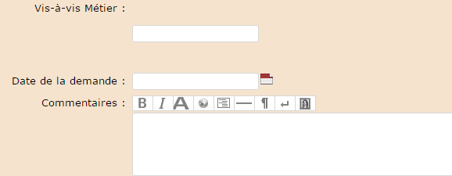 | 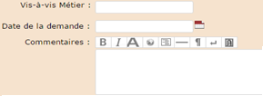

Champ : Chiffrage MOA International

Liste Métiers concernés : assurer le Tri par ordre alphabétique. (Feuille Liste1)

Champs: "Vis-à-vis..": Liste des users Trac (Feuille Liste1) | 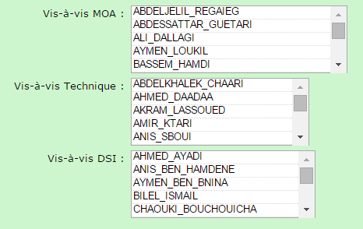 | 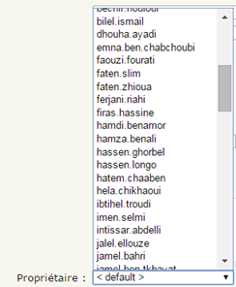

Liste Vis-à-vis DSI : A supp Najoua Jaibi (Feuille Liste1)

Liste num release : R11..R20 | 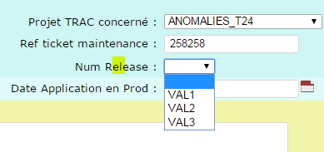

A remplacer Dir Infrastructure et envt par Dir COORDINATION INFRASTRUCTURE et PRODUCTION | 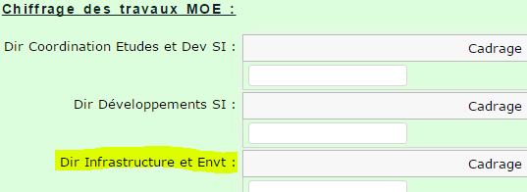

Mise en page du Ticket: #3 | 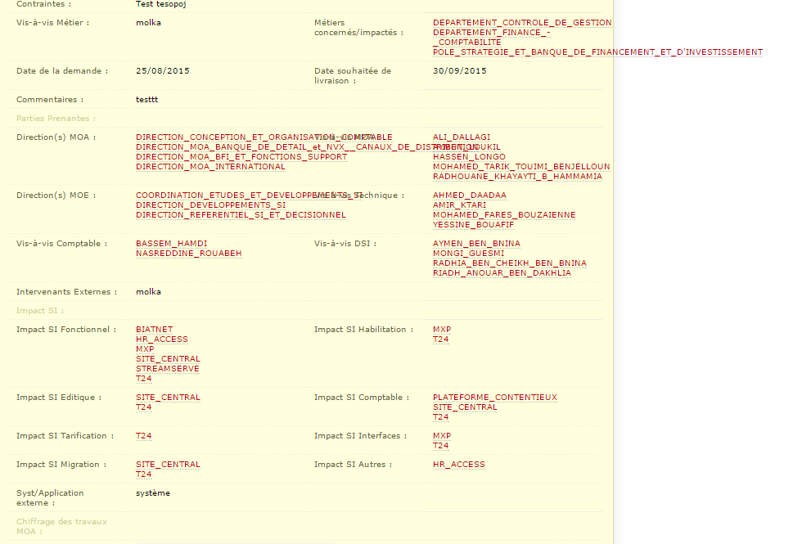

Liste niveau projet : Tri Alphabétique | 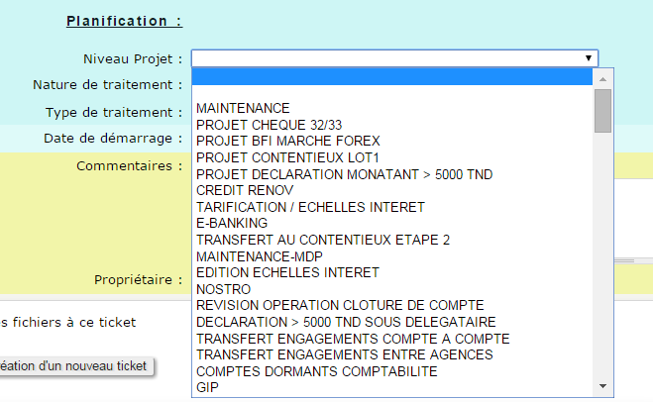

Page Wiki: lien pour la page Impact/Enjeux de la demande | 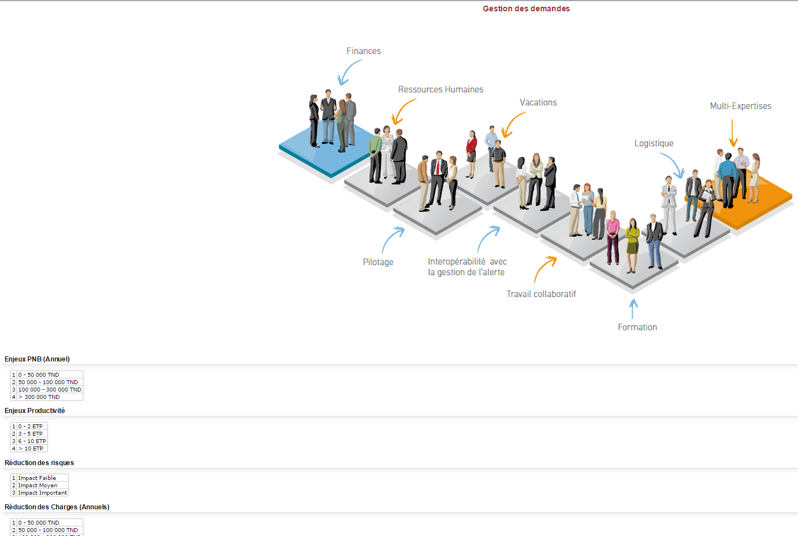 | 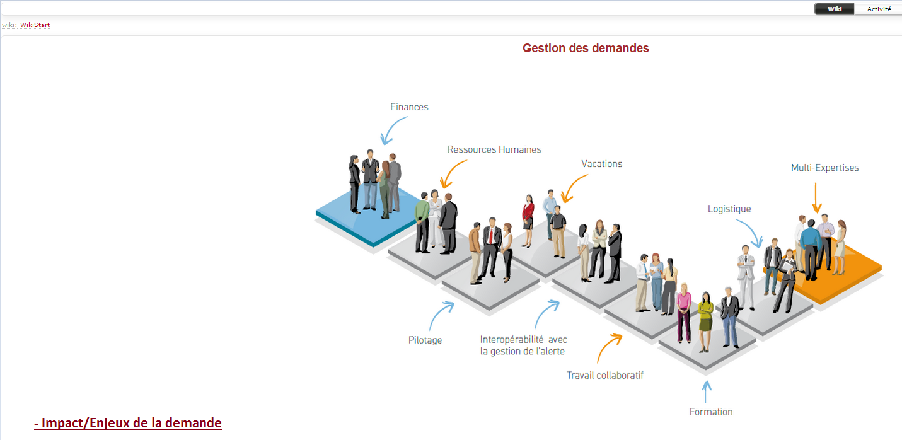 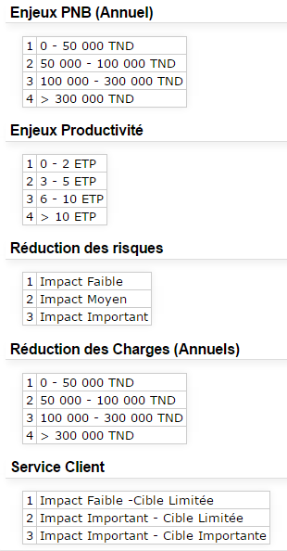

Workflow détaillé
Partie Chiffrage non renseignée
Créée
MOA
MOE
DP
En Attente de Validation_MOA
Partie Chiffrage OK

Besoin Abandonné
Doublon
Information Requise
Information Livrée
Validée_MOA

En Attente de Validation_MOE
Closed
Partie Chiffrage OK
Status | Créée
 | En attente de validation_MOA
 | Validée_MOA
 | En attente de validation_MOE
Information Livrée
Information Requise
Doublon
Validée_MOE
 | Validée_MOE
 | En attente de validation
 | Validée
 | En cours de traitement
En Attente de Validation
 | Traitée
 | Non retenue
 | Information requise
 | Information livrée
Information Livrée
Information Requise
Non retenue
Besoin Abandonné
Doublon
Validée
 | Doublon
 | Besoin abandonné
Information Livrée

En cours de traitement

Non retenue
Besoin Abandonné
Doublon
Traitée

Closed

Workflow Global
Procédure d’échange : Workflow

4
Validée
Ouverture d’un ticket au niveau du trac concerné

5
En cours de traitement

6
Ticket appliqué sur Prod
Traitée

A valider par PMO
3
PMO
Besoin d’info
4
Rejetée par PMO
(Non retenue/Post Posée)

Rejetée par MOE (Non retenue)
3

2
1

Besoin d’info
A valider par MOE
Création du ticket

Information requise
MOE
MOA
Information livrée

